Biểu Đồ
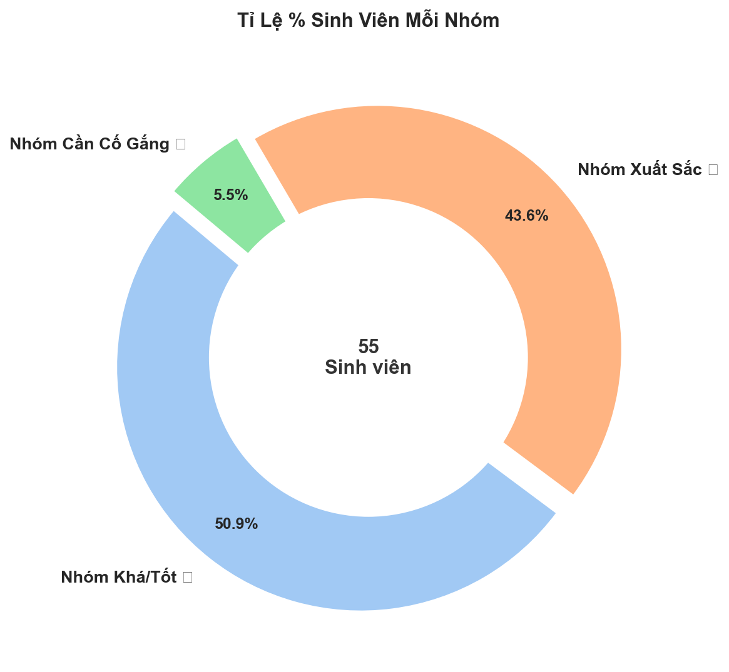
📊 TOÀN BỘ BIỂU ĐỒ PHÂN TÍCH HỌC LỰC SINH VIÊN
Biểu Đồ 1: Dendrogram — Cây Phân Cấp Năng Lực
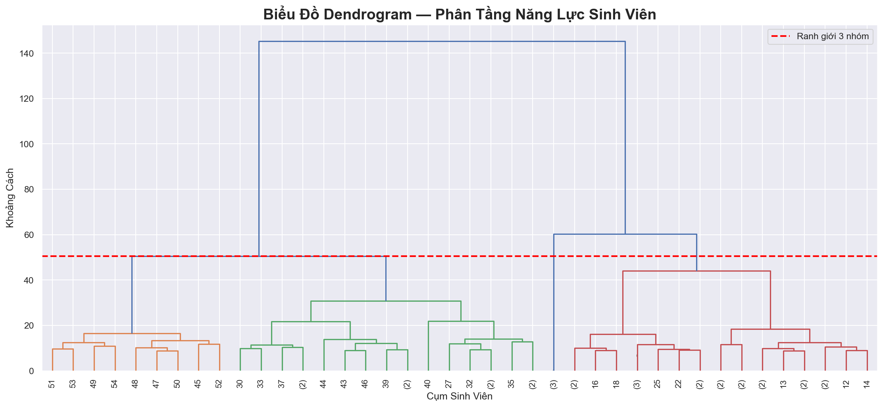

Biểu Đồ 2: Sóng Mật Độ Điểm Theo Nhóm
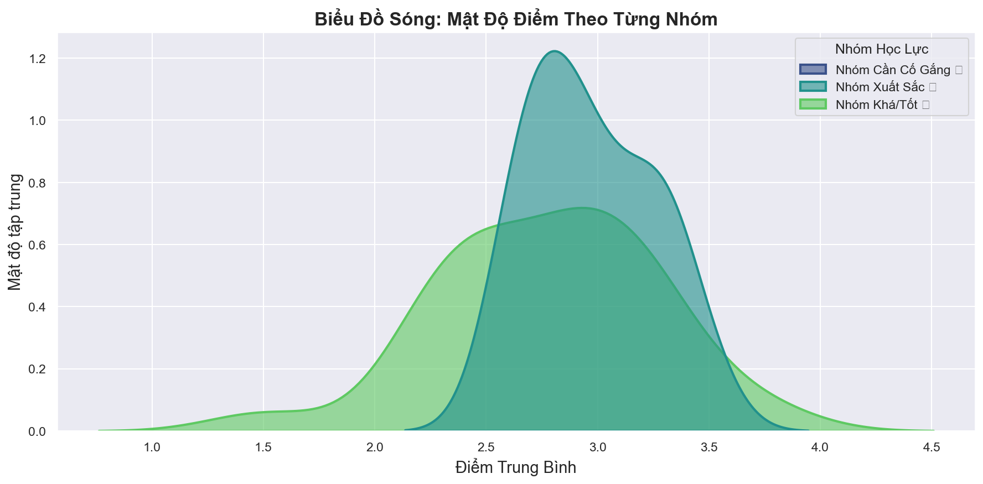

Biểu Đồ 3: Violin — Dải Điểm Từng Sinh Viên
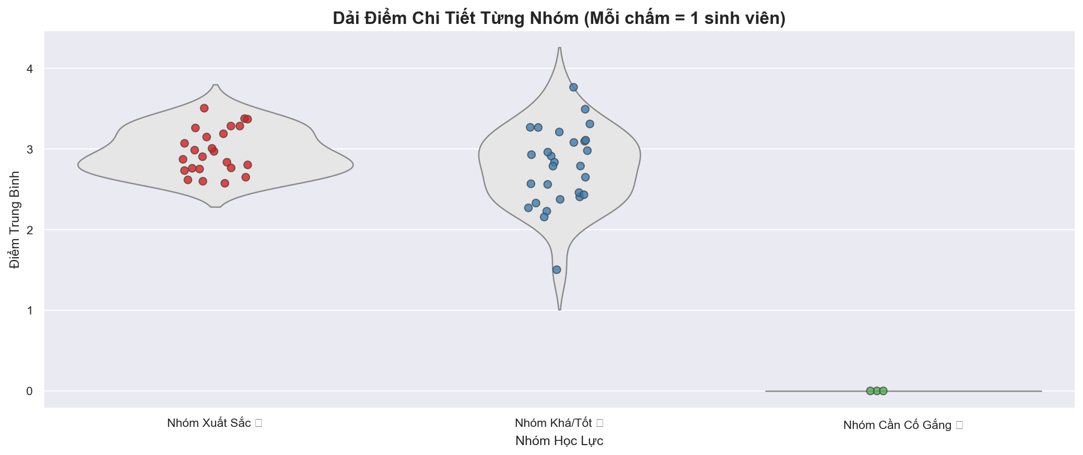

Biểu Đồ 4: Tỉ Lệ % Sinh Viên (Donut Chart)

